请求到程序响应
用户浏览器输入地址

DNS解析(域名供应商)

请求到达服务器

HTTP.SYS服务接收Http请求

转发给ISAPI

管道通信给php
_ISAPI
java_ISAPI
根据后缀
IIS7+使用UrlRoutingModules

管道通信给aspnet_ISAPI

HttpWorkerRequest

HttpRuntime

HttpContext
HttpApplicationFactory

HttpApplication

MVC

管道模型
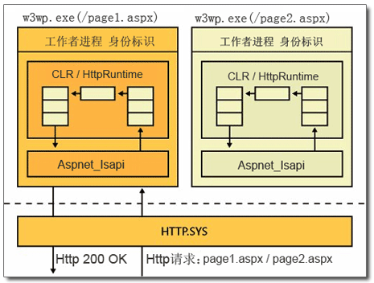

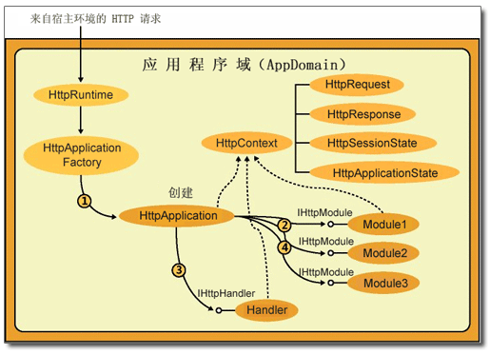

handler
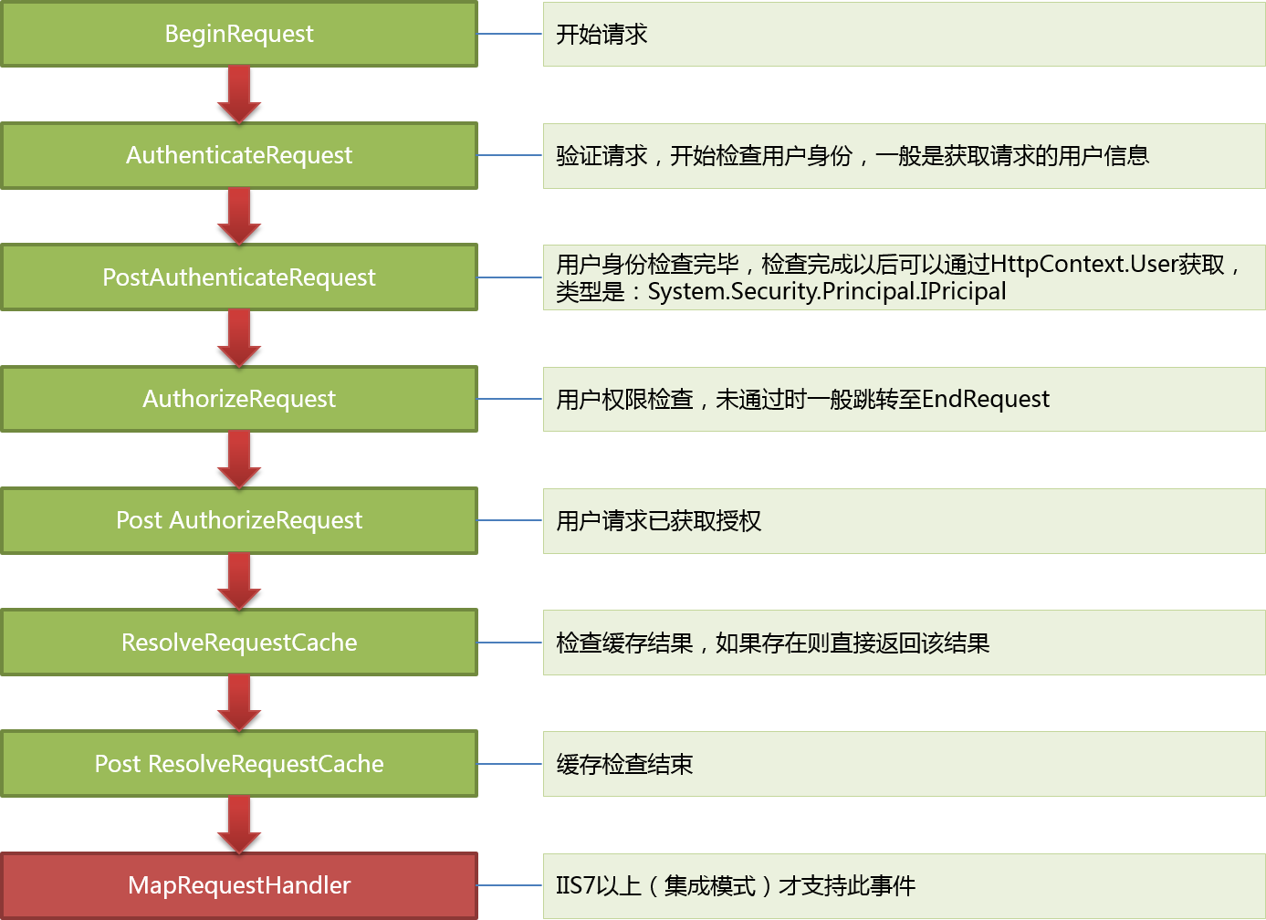

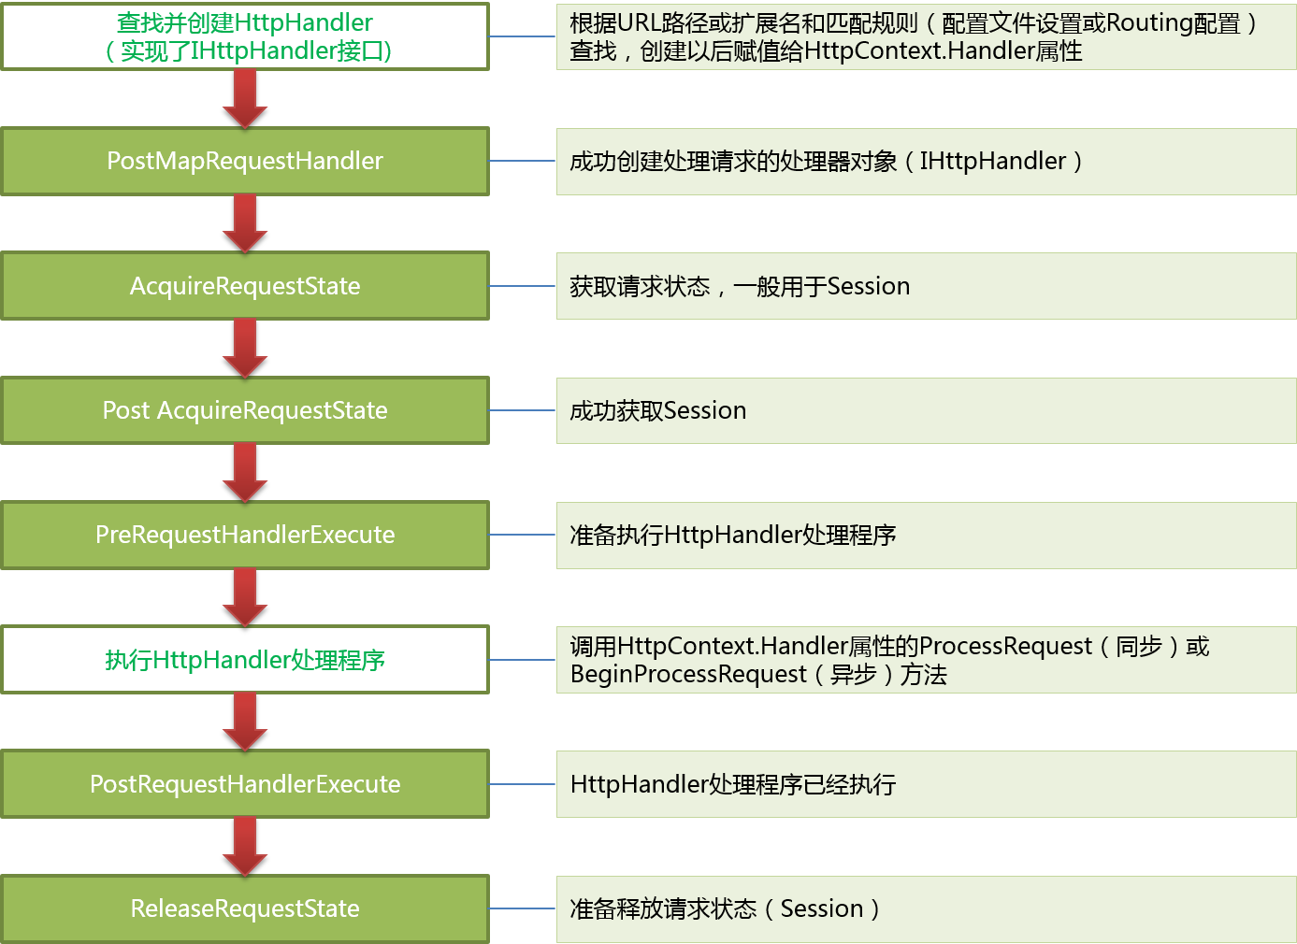

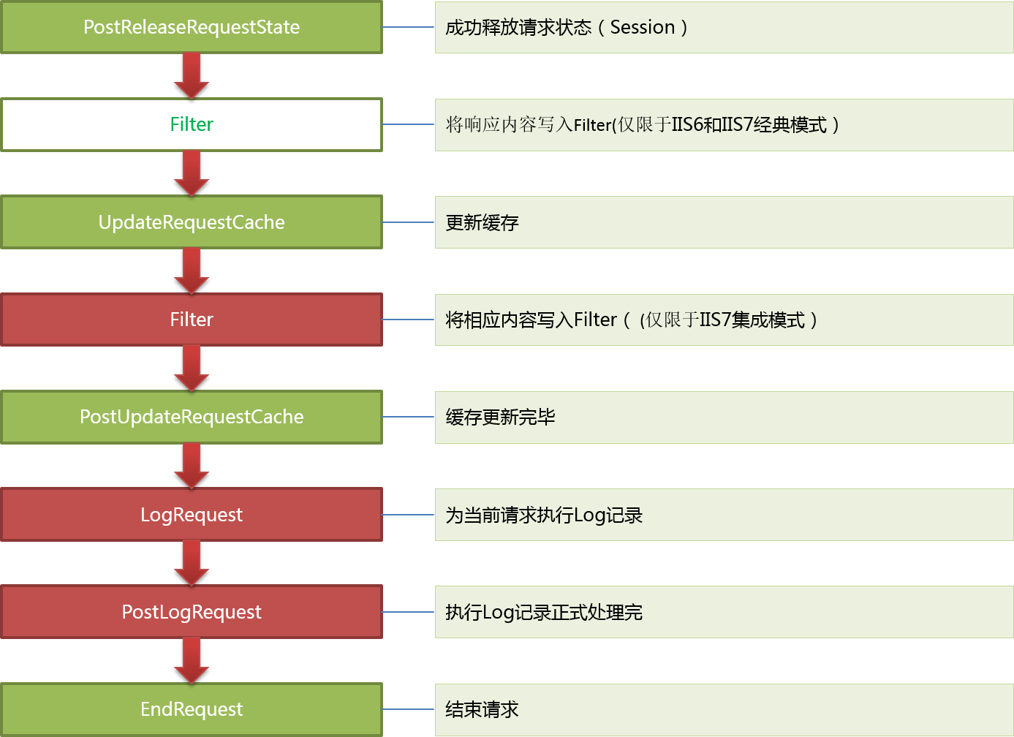

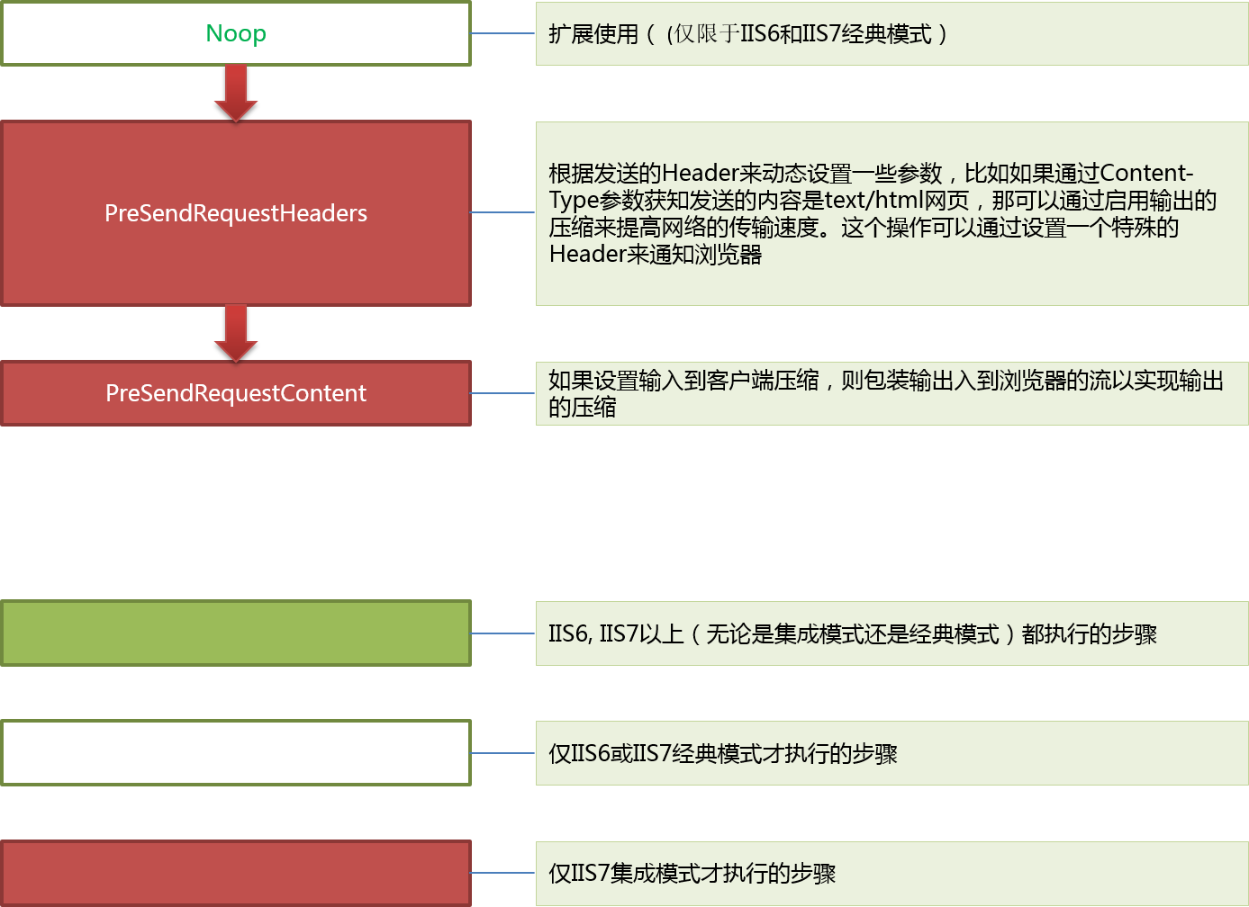

mvchandler
MVC网站启动，第一个请求

GLOABL注册路由

创建HttpApplication实例，按顺序执行25个事件
URL规则和new MVCRouteHandler

PostResolveRequestCache上注册
UrlRoutingModule的动作
MVCRouteHandler负责生产IHttpHandler

保存到RouteCollection
(里面是规则和httphandler)
UrlRoutingModule拿着URL根据RouteCollection去找MVCRouteHandler

找MVCHttpHanlder,然后Remap给Context

拿着当期的URL去routecollection里面去找----MVCRouteHandler---mvcHandler

action执行后返还viewresult--调用其ExecuteResult--找view--render--就是把信息写入response.output
mvcHandler--查找controllerfactory(被我们扩展了)--反射创建对象--去routdata找action--反射调用action

